List 1
HEY! - VELKOOBCHODNÍ CENÍK platný od 1.2.2026
KÓD PRODUKTU | OBRÁZEK PRODUKTU | NÁZEV | MIN. ODBĚR | MNOŽSTVÍ KS V KARTONU | CENA ZA KS BEZ DPH | CENA ZA KARTON BEZ DPH | NAŠE MO CENA VČ.DPH
W000011 | 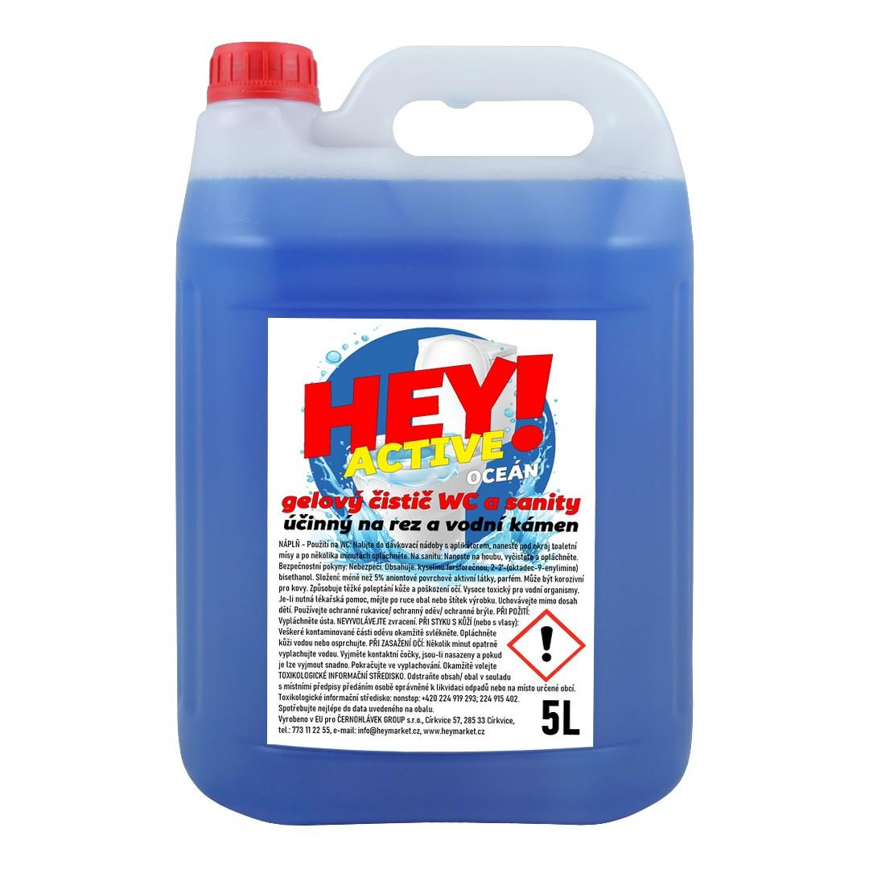 | HEY! ACTIVE Čistič WC - OCEÁN - KANYSTR 5L | 1 | 1 | 87.00 Kč | 87.00 Kč | 131.00 Kč
H000012-12KS | 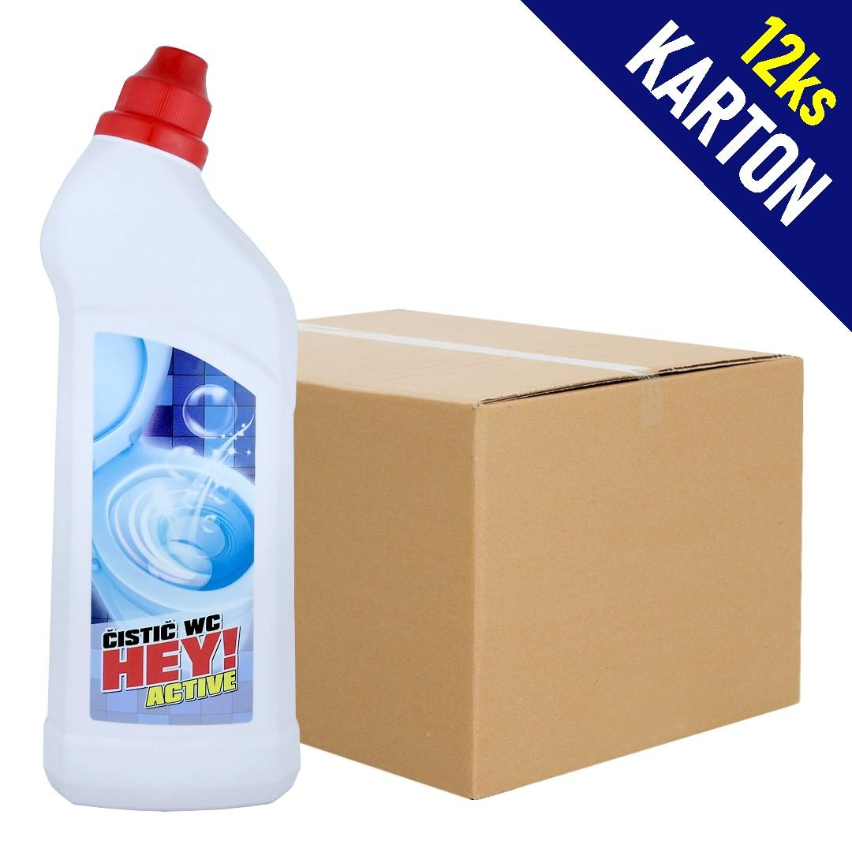 | HEY! ACTIVE Čistič WC - OCEÁN 750ml | 1karton | 12 | 33.00 Kč | 396.00 Kč | 576.00 Kč
H000011-12KS | 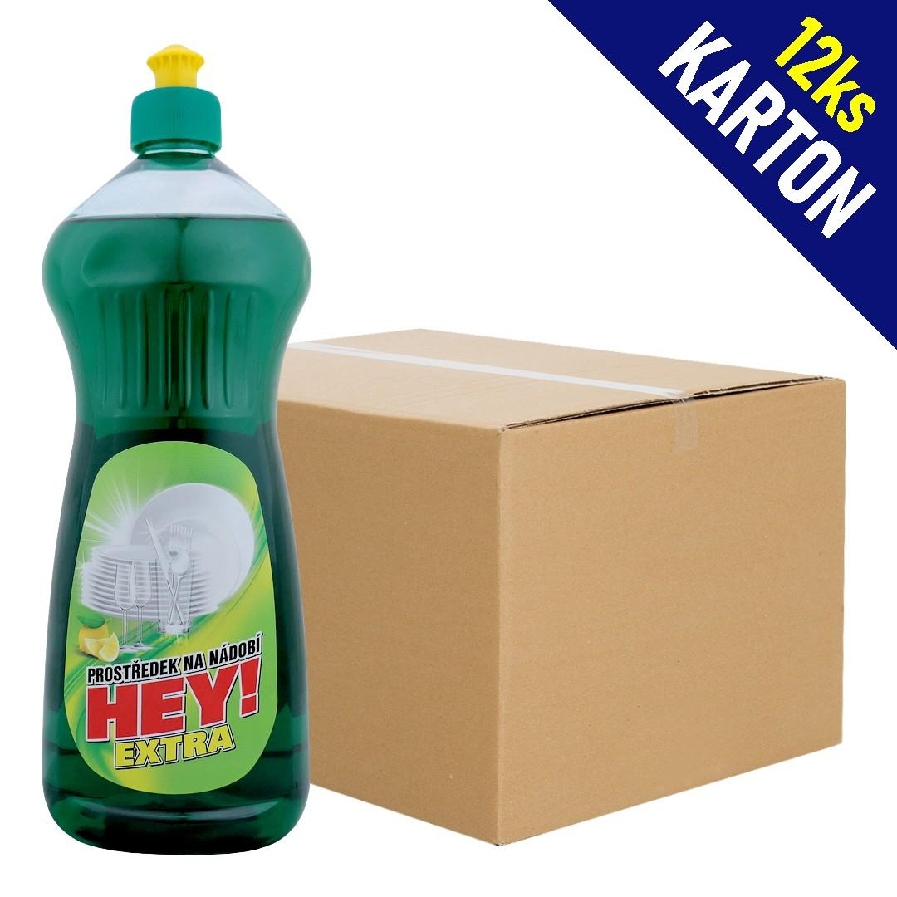 | HEY! EXTRA Prostředek na nádobí - CITRON 1l | 1karton | 12 | 25.00 Kč | 300.00 Kč | 426.00 Kč
HEY001 | 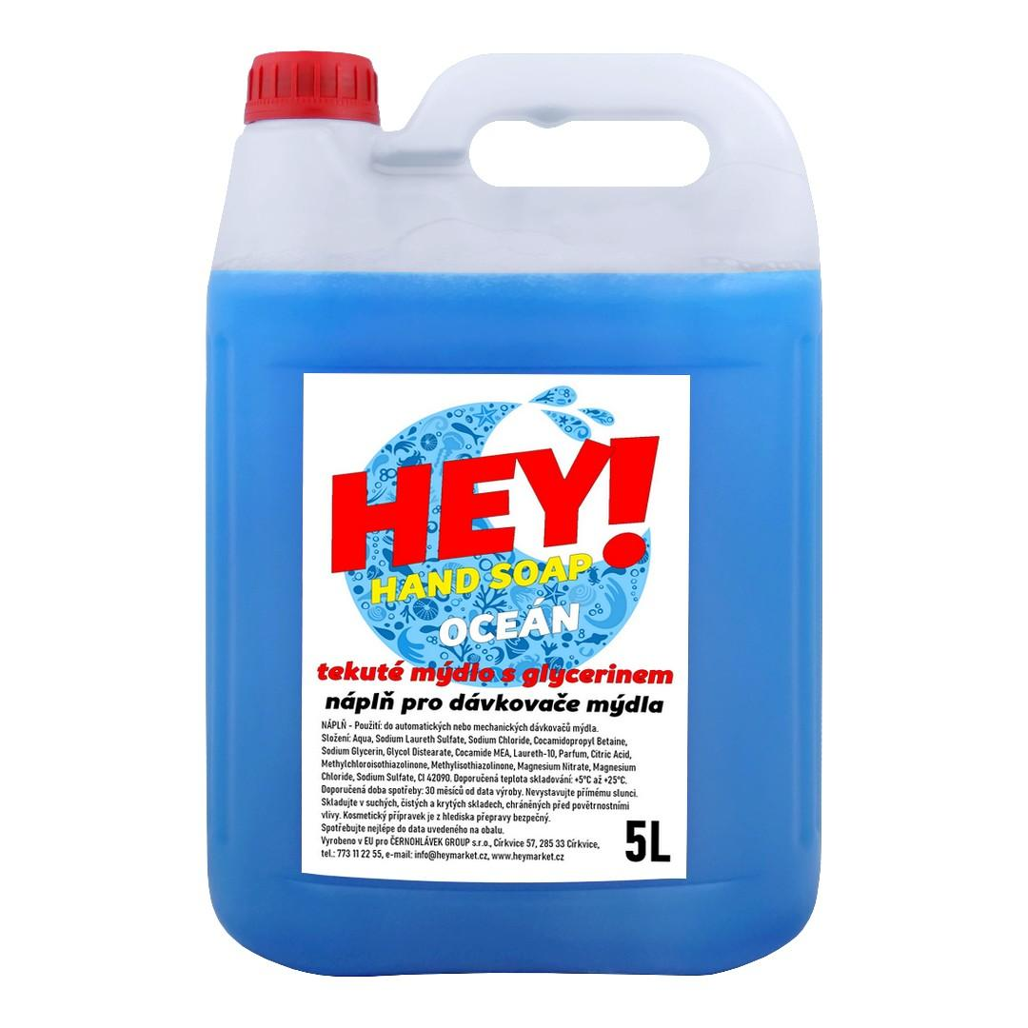 | HEY! HAND SOAP Tekuté mýdlo s glycerinem - náplň - KANYSTR 5L - OCEÁN (modrá) | 1ks | 1 | 90.00 Kč | 90.00 Kč | 129.00 Kč
P0000041 | 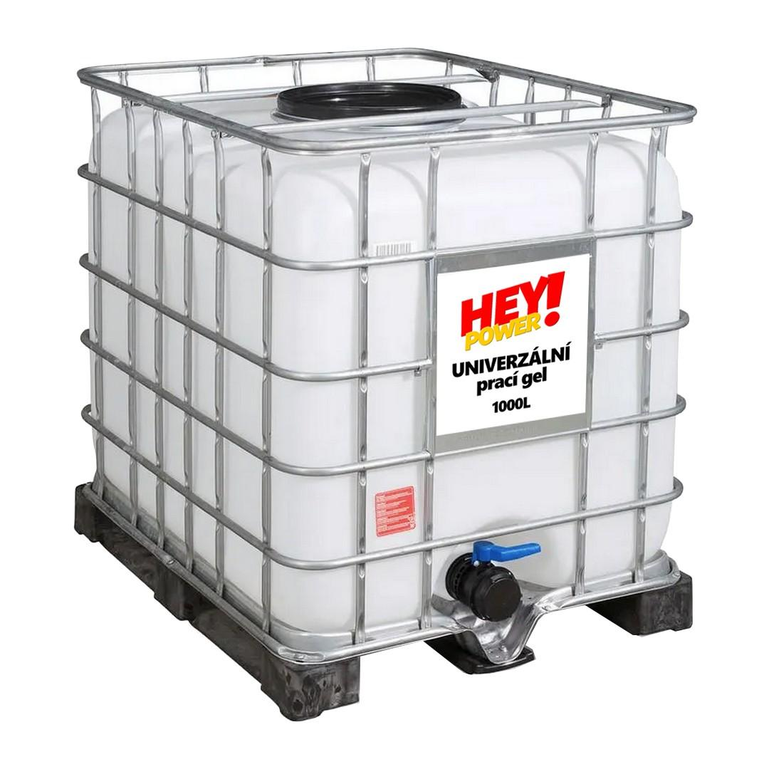 | HEY! POWER Prací gel - IBC KONTEJNER 1000L (náplň) | 1ks | 1 | 16,700.00 Kč | 16,700.00 Kč | 20,207.00 Kč
H000013-6KS | 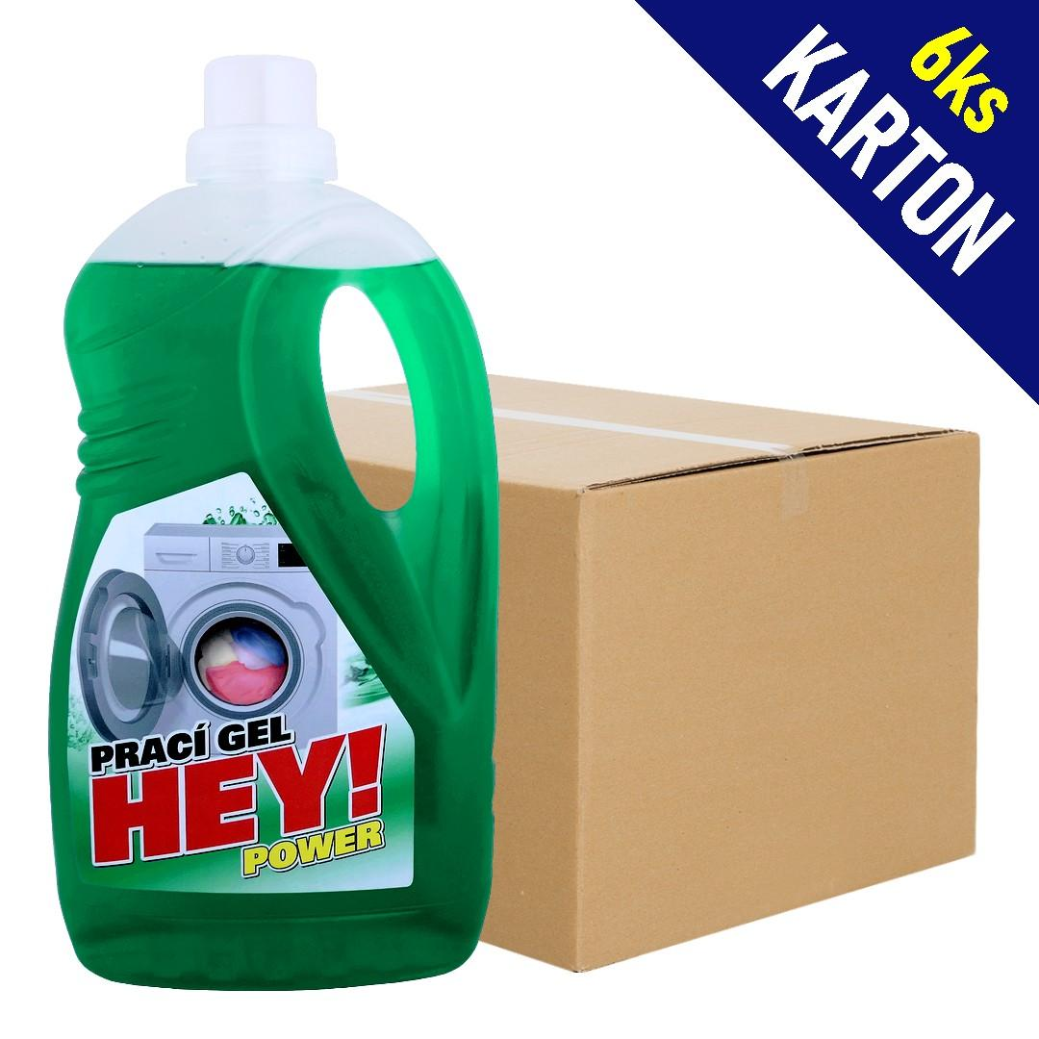 | HEY! POWER Prací gel 1,5l (22dávek) | 1karton | 6 | 45.00 Kč | 270.00 Kč | 414.00 Kč
P000049-3KS | 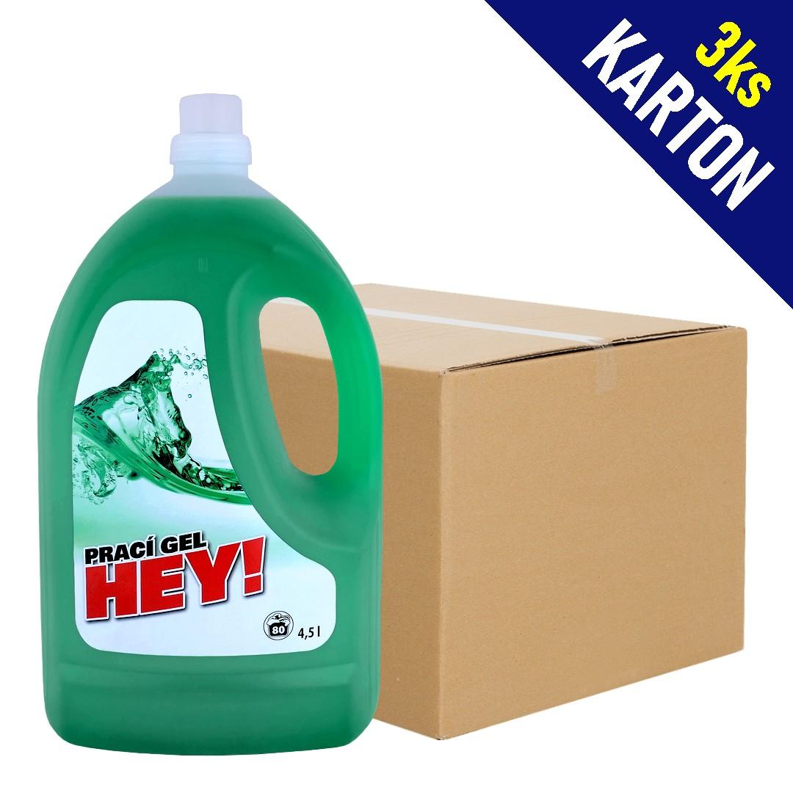 | HEY! POWER Prací gel 4,5l (80dávek) | 1karton | 3 | 120.00 Kč | 360.00 Kč | 567.00 Kč
P000037 | 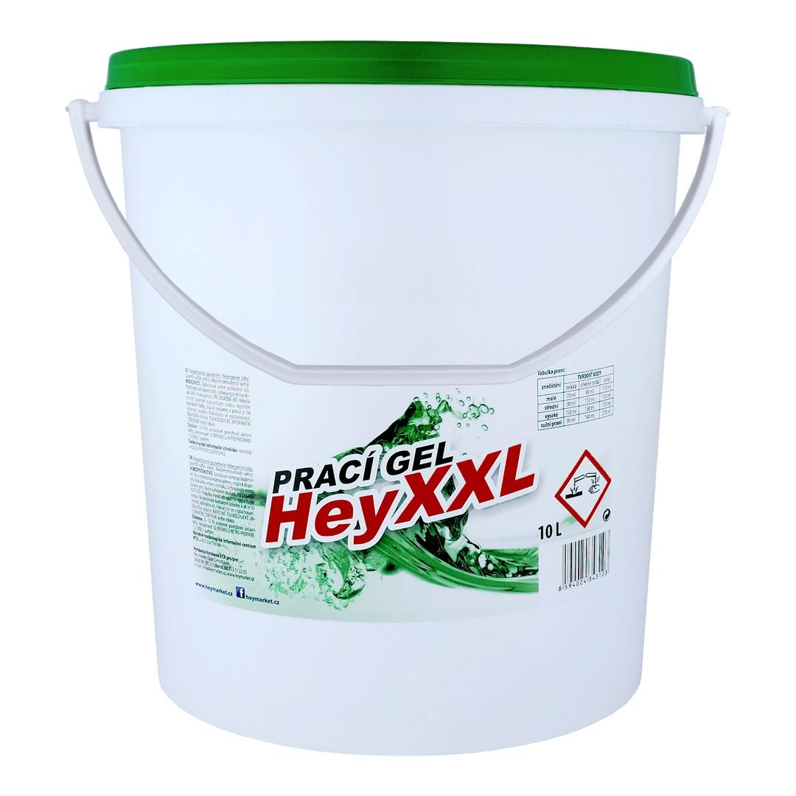 | HEY! POWER XXL Prací gel 10L (133dávek) | 1ks | 1 | 239.00 Kč | 239.00 Kč | 389.00 Kč
P000039 | 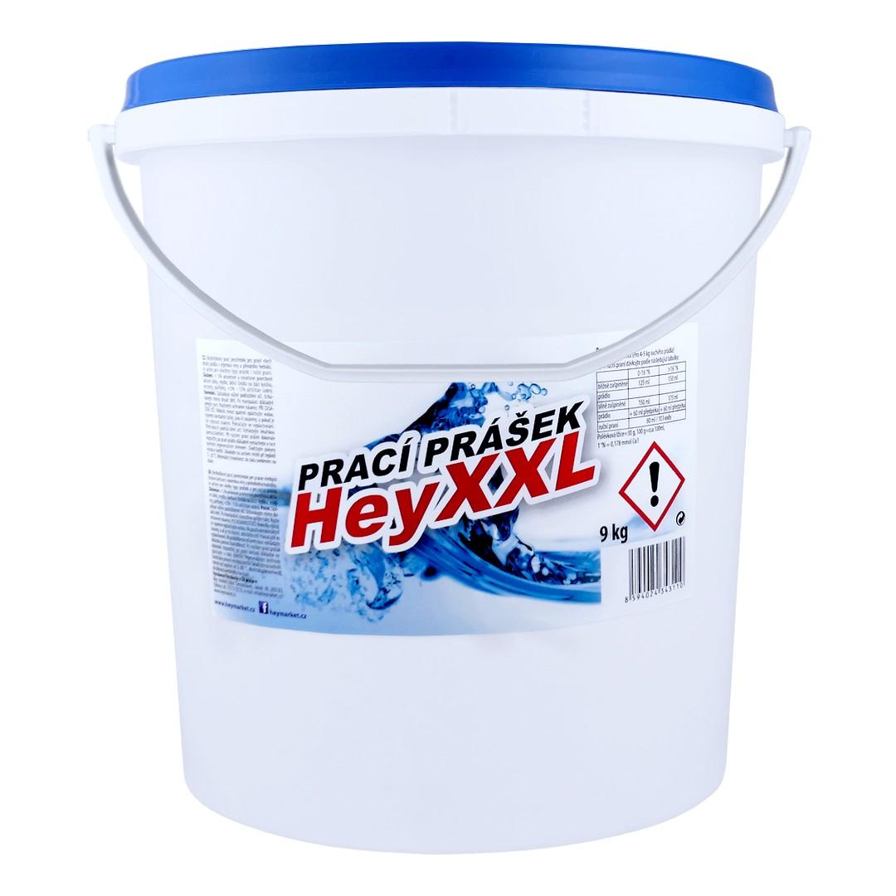 | HEY! POWER XXL Prací prášek 9kg (113dávek) | 1ks | 1 | 243.00 Kč | 243.00 Kč | 354.00 Kč
HEY002 | 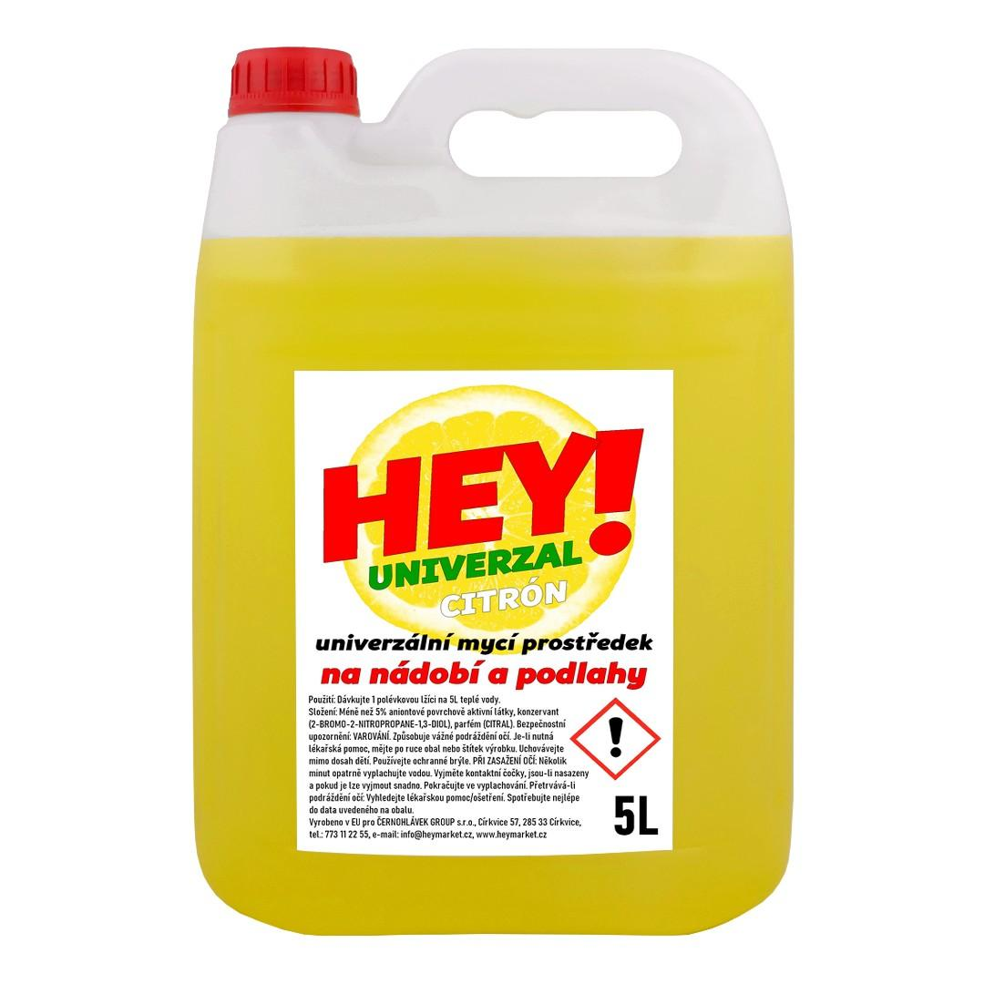 | HEY! UNIVERZAL Nádobí a podlahy - KANYSTR 5L: CITRÓN (žlutá) | 1ks | 1 | 66.00 Kč | 66.00 Kč | 99.00 Kč
HEY003 | 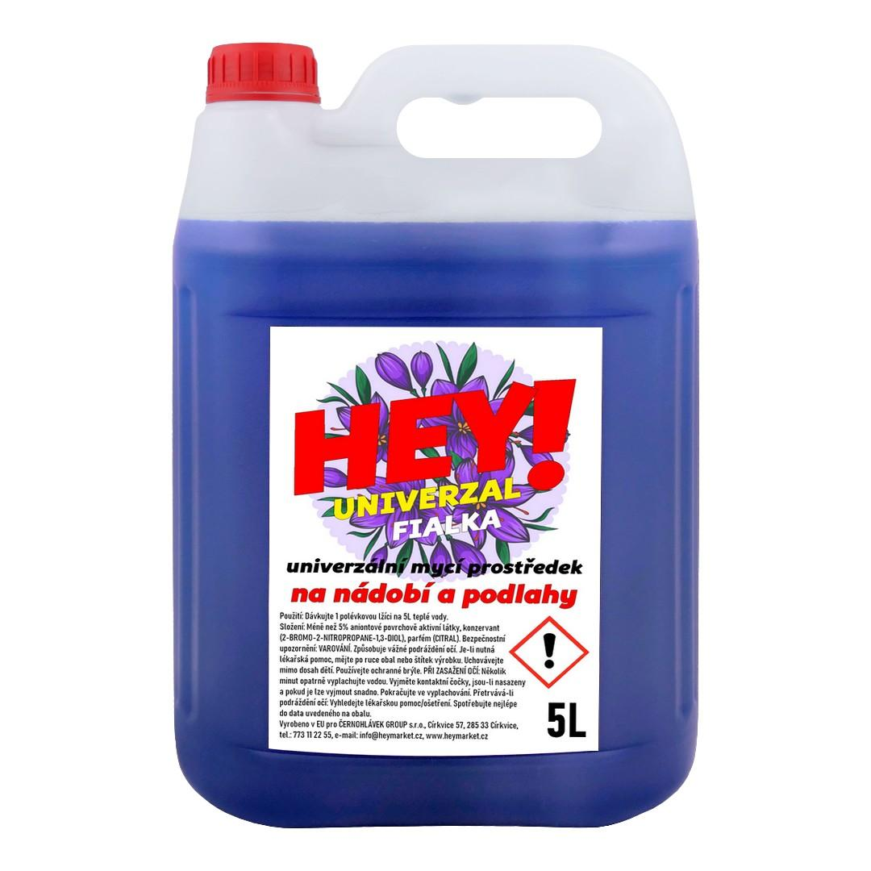 | HEY! UNIVERZAL Nádobí a podlahy - KANYSTR 5L: FIALKA (fialová) | 1ks | 1 | 66.00 Kč | 66.00 Kč | 99.00 Kč
HEY004 | 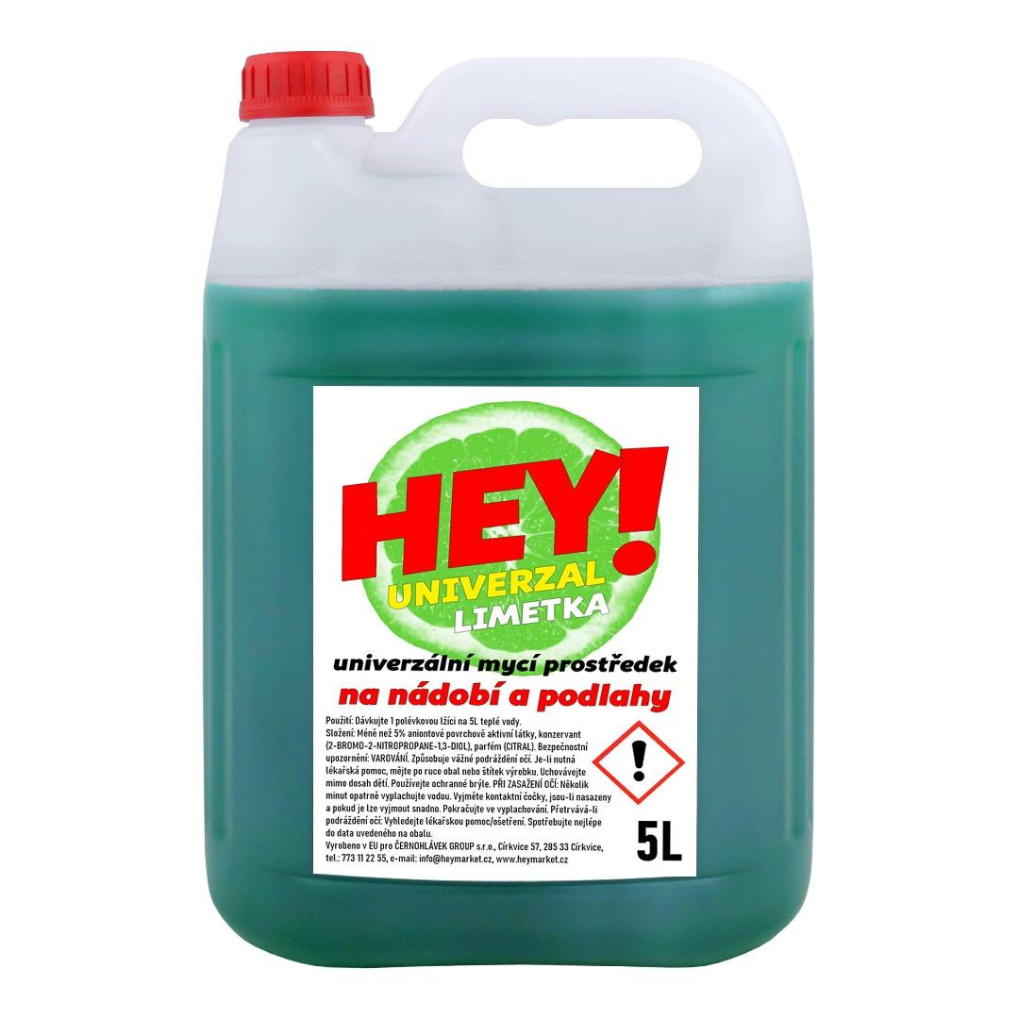 | HEY! UNIVERZAL Nádobí a podlahy - KANYSTR 5L: LIMETKA (zelená) | 1ks | 1 | 66.00 Kč | 66.00 Kč | 99.00 Kč

